別添（記入不要）
 |  |  | 【別添】
自主点検項目に係る不適切な事例

自主点検表の「２．安全に関する設備の確実な備付け及び旅客・乗組員・貨物に関する安全対策の実施状況 」に関し、自主点検項目に係る不適切な事例を以下に示しますので、自主点検を実施する際に参考にしてください。

救命胴衣を事務室内の地下に保管している。
 | 自主点検項目 |  | 不適切な事例
 | 重点点検事項 ２ | 救命胴衣は、旅客自らが容易かつ迅速に取り出すことができる場所に備え付けられていますか。 | ・救命胴衣が係員以外は立入禁止の場所（事務室内の地下等）に備え付けられている。
 |  |  | 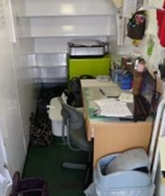
 | 重点点検事項 ２ | 消防設備の点検を行っていますか。（消火器の消火剤が有効期間内であるか、直ちに使用することができる場所に備え付けられているかなど） | ・消火器の消火剤が有効期間を超えている。 ・消火器が経年劣化により錆を生じている。
 |  |  | 